1. 스테이지2
스테이지 2 설명

 | 기본 정보

▶ | 컨셉
 | 의아 | 설렘 | 불안

▶ | 스토리
 | 플레이어가 통화를 받고 나서부터 어딘가 저조해보이는 하나. 특별한 이벤트까지 준비 했지만…하나는 한 통의 전화를 받고 급격히 안색이 나삐지는데!

▶ | 입장 조건
 | 스테이지1 클리어
 | 호감도 LV3 달성(호감도 LV 2->LV.3 필요 경험치 120으로 고정)

 | 진행 방식

▶ | 미니맵 경로
 | 자세한 빌딩 및 주소 정보는 "date" sheet 참조
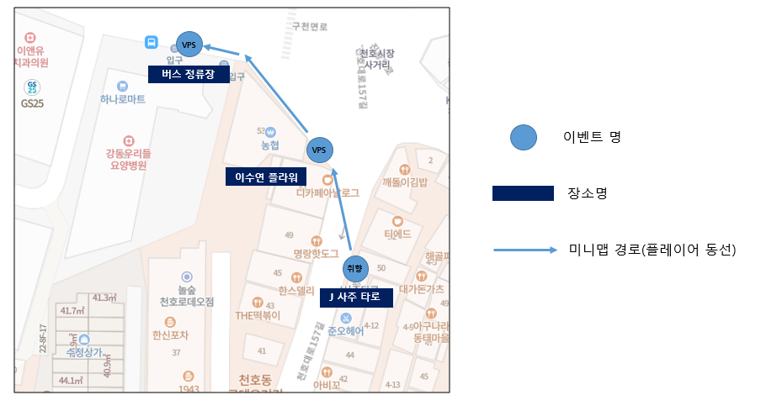

시작&목표 지점

▶ | 전체 진행 FLOW

 | 플레이 위치 시각화

 | "이상" 적인 플레이 위치를 표시. 완벽히 들어맞을 필요는 없고 오차 범위의 기준점이 되는 곳이라고 생각하면 됨.

2. 신규 연출
신규 연출

1 | 목표지점 1 - 타로 카드 공개씬

▶ | 발생 위치
 | 목표지점1 J타로카드 가게 앞

▶ | 연출 설정
 | 실제 점을 보듯이 타로 카드를 유저가 뽑는 느낌을 주기

▶ | 연출 방식
1 | 플레이어 카드 뽑기 장면 | 생각보다 긴장되는걸...? 어떤걸 골라볼까?
 | 3종 타로 에셋 출현 -> 플레이어가 1개 선택 -> 선택 시 카드가 y축을 기준 왼쪽으로 360도를 빠르게 5번 회전 -> 회전하는 동안 중앙으로 이동하며 scale 130% 커진 채로 카드 뒷면 출력

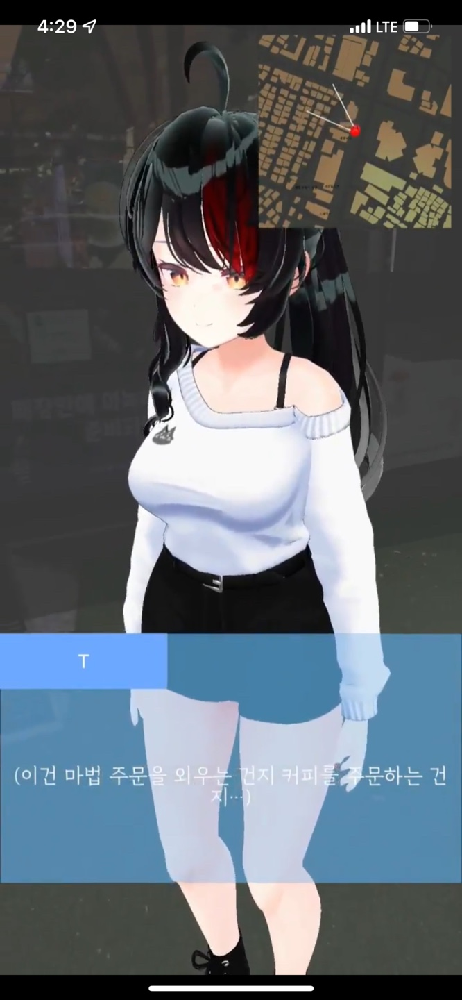


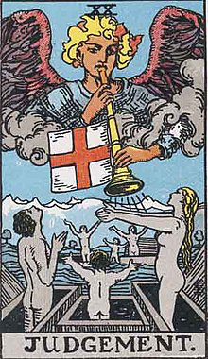


2 | 하나 카드 뽑기 장면
 | 하나 뽑으려고할 때 플레이어 에셋 삭제 |  | 자, 이번엔 여자분 뽑아보세요!
 | 하나가 뽑은 사진 공개할 때 |  | 하나는 눈을 감고 신중하게 카드를 뽑았다. 그 카드는...
 |  |  | ㄴ 이 때 background 카드 출력
 |  |  | ㄴ 이 이후 대사 출력 시 backgroud 카드 y축 기준으로 180도 회전 하여 앞면인 star 카드를 출력

 | 이벤트 내 진행되는 대사는 date sheet 참고

▶ | 사용하는 에셋

 | front_card1
 | front_card2
 | front_card3
 | background

1 | 목표지점 3 - 버스 연출씬

▶ | 발생 위치
 | 목표지점3 버스 정류장 앞 도로

▶ | 연출 설정
 | 멀리서 버스가 정류장을 향해 달려오는 느낌. 하나가 멀리 떠날 거 같은 분위기를 주는게 중요함

▶ | 연출 방식
 | 버스 start 좌표
 | 버스 end 좌표
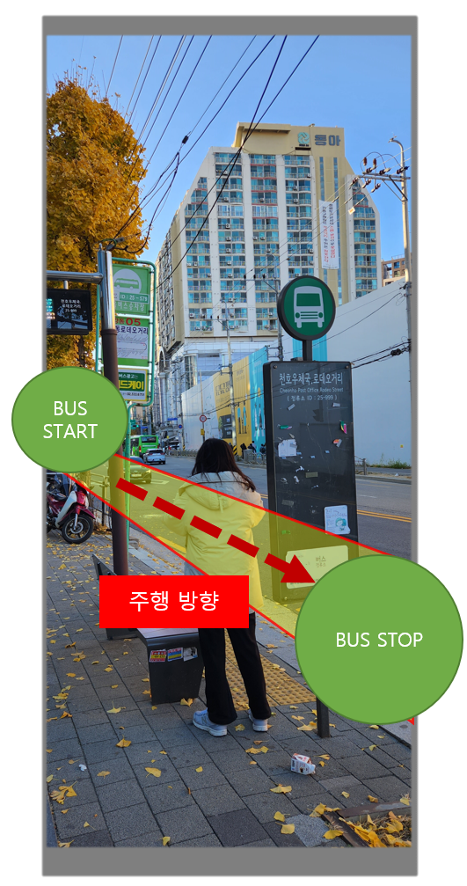
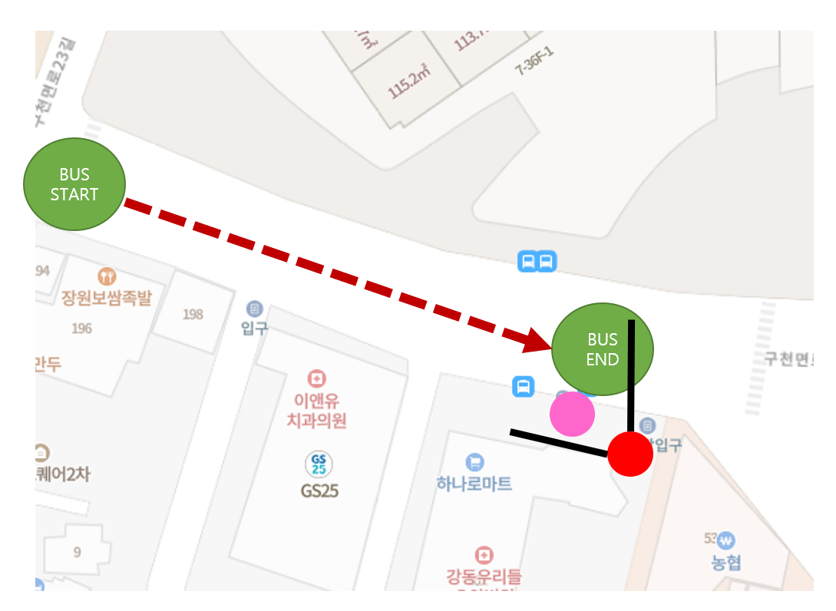

▶ | 사용하는 에셋

3. VPS연출
Stage2 VPS 연출 기획서

 | 기본 정보

▶ | 문서 정의
 | Stage 2에서 이루어질 VPS 연출 기획에 대한 전반적인 내용을 담고 있다. 내용이 방대함으로 스테이지 기획서에서 따로 분리하여 작성함.

▶ | VPS 연출 위치 및 범위
1 | 연출 위치

2 | 가게 상호명

이상적인 플레이어 VPS 연출 시작 위치

 | 목표 지점2 "이수연 플라워" VPS 진행 방식

▶ | 기본 순서

a.
b.
c.
d.
e.
f.

▶ | 위치

▶ | 파티클과 기타 효과

